手順書
操作手順書 |  |  |  |  | 作成日時：2019/08/07-19:39:20

 | １．操作環境

 |  |  | シナリオファイル名 | C:\Users\Administrator\Desktop\動作確認手順\得意先単価マスタ登録_訂正.winsnr

 | ２．操作手順

 |  | ２．１．シナリオ：得意先単価マスタ登録/訂正
 |  |  | ２．１．１． [得意先単価マスタ登録／訂正]ウィンドウ |  |  | 確認日 | 結果
 |  |  | 画面 | 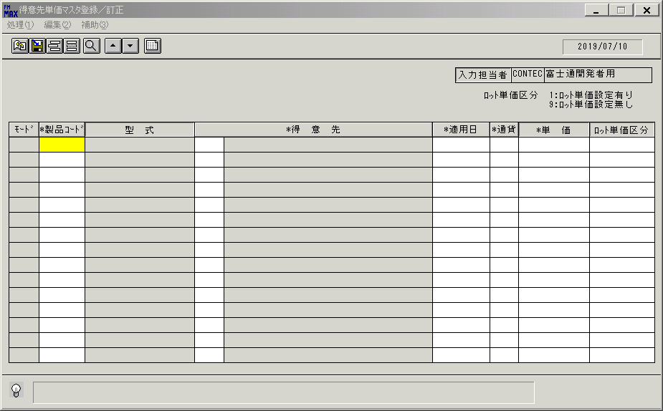
 |  |  | 操作内容 | 「製品コード」をクリックします。

 |  |  | ２．１．２． [得意先単価マスタ登録／訂正]ウィンドウ - [製品一覧]ウィンドウ |  |  | 確認日 | 結果
 |  |  | 画面 | 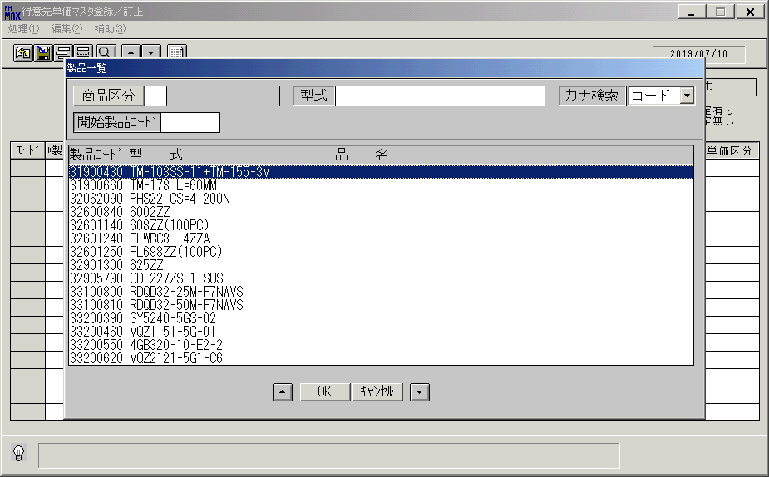
 |  |  | 操作内容 | 「開始製品コード」を入力します。

 |  |  | ２．１．３． [製品一覧]ウィンドウ |  |  | 確認日 | 結果
 |  |  | 画面 | 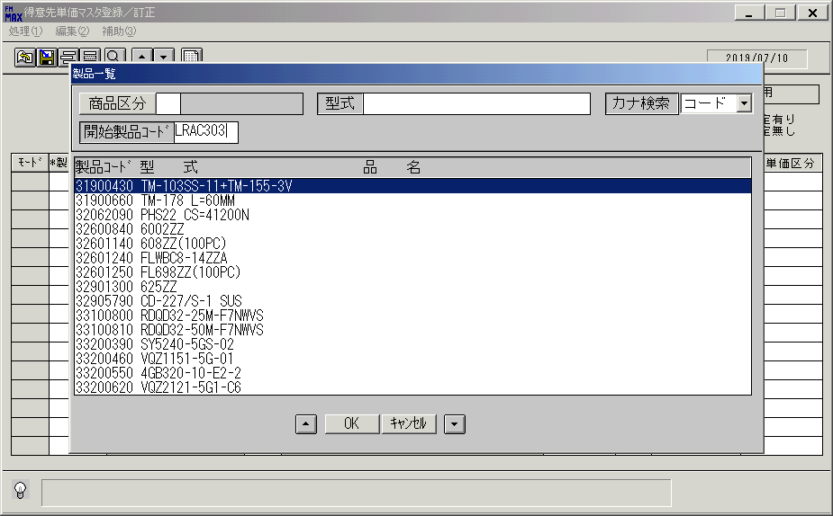
 |  |  | 操作内容 | Enterボタンを押します。

 |  |  | ２．１．４． [製品一覧]ウィンドウ |  |  | 確認日 | 結果
 |  |  | 画面 | 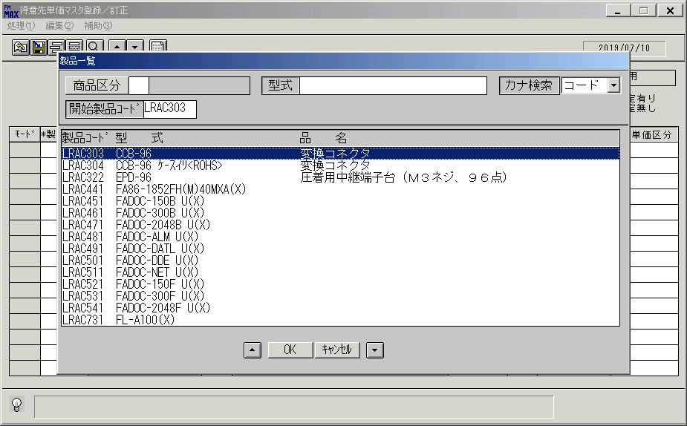
 |  |  | 操作内容 | レコードを選択し、「OK」ボタンを押します。

 |  |  | ２．１．５． [得意先単価マスタ登録／訂正]ウィンドウ |  |  | 確認日 | 結果
 |  |  | 画面 | 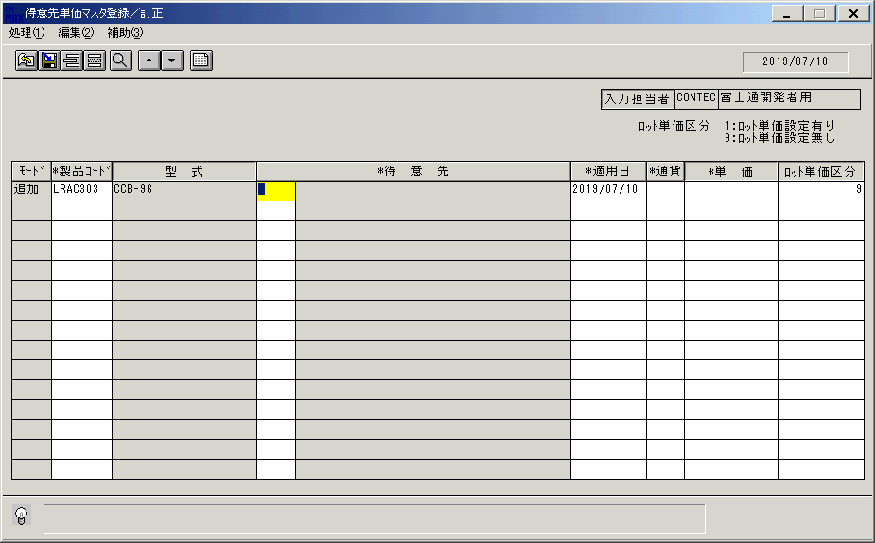
 |  |  | 操作内容 | 「得意先」をクリックします。

 |  |  | ２．１．６． [得意先単価マスタ登録／訂正]ウィンドウ - [得意先一覧ウィンドウ]ウィンドウ |  |  | 確認日 | 結果
 |  |  | 画面 | 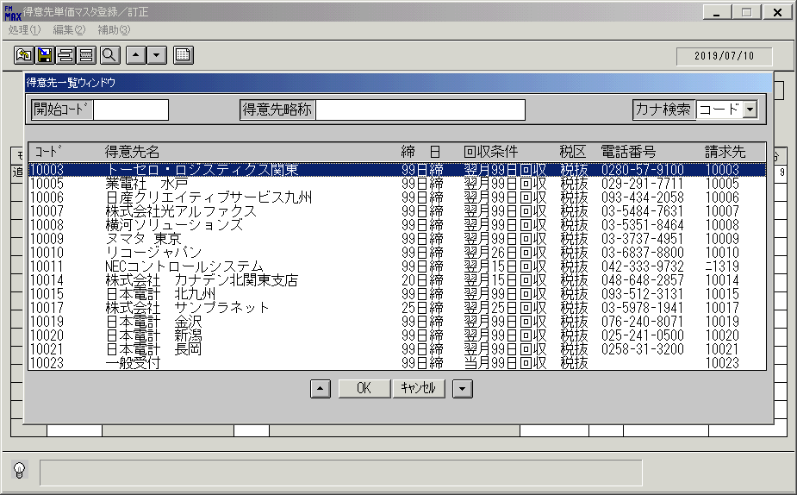
 |  |  |  | レコードを選択し、「OK」ボタンを押します。

 |  |  | ２．１．７． [得意先単価マスタ登録／訂正]ウィンドウ |  |  | 確認日 | 結果
 |  |  | 画面 | 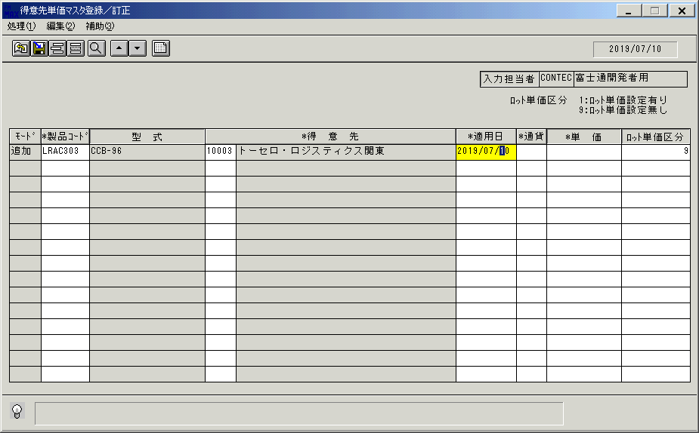
 |  |  | 操作内容 | 「適用日」をクリックします。

 |  |  | ２．１．８． [得意先単価マスタ登録／訂正]ウィンドウ - [ｶﾚﾝﾀﾞｰ]ウィンドウ |  |  | 確認日 | 結果
 |  |  | 画面 | 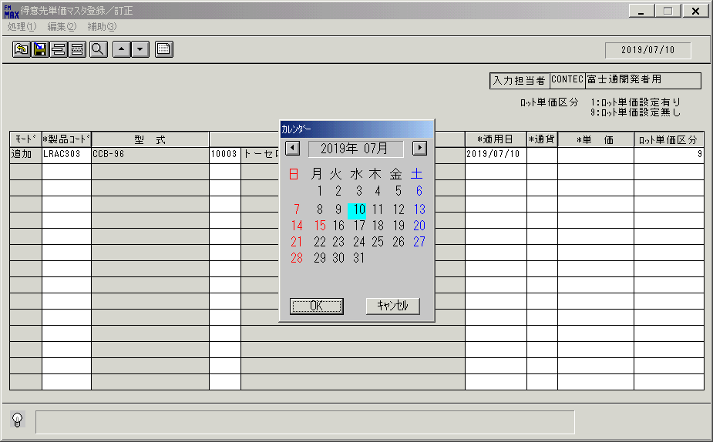
 |  |  | 操作内容 | 任意の日付を選択します。

 |  |  | ２．１．９． [得意先単価マスタ登録／訂正]ウィンドウ - [ｶﾚﾝﾀﾞｰ]ウィンドウ |  |  | 確認日 | 結果
 |  |  | 画面 | 
 |  |  | 操作内容 | 「OK」ボタンを押します。

 |  |  | ２．１．１０． [得意先単価マスタ登録／訂正]ウィンドウ |  |  | 確認日 | 結果
 |  |  | 画面 | 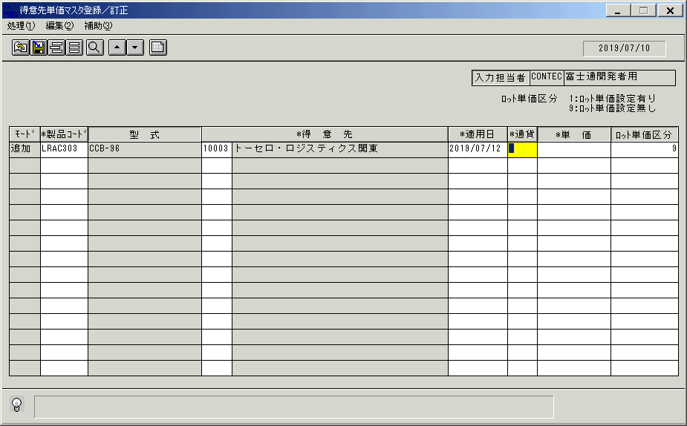
 |  |  | 操作内容 | 「通貨」をクリックします。

 |  |  | ２．１．１１． [得意先単価マスタ登録／訂正]ウィンドウ - [通貨区分一覧]ウィンドウ |  |  | 確認日 | 結果
 |  |  | 画面 | 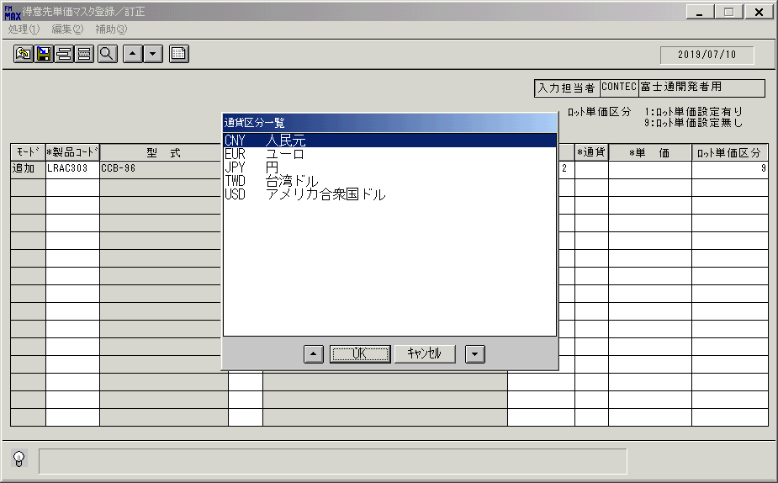
 |  |  | 操作内容 | 「通貨区分一覧」ウィンドウが初期表示されます。

 |  |  | ２．１．１２． [得意先単価マスタ登録／訂正]ウィンドウ - [通貨区分一覧]ウィンドウ |  |  | 確認日 | 結果
 |  |  | 画面 | 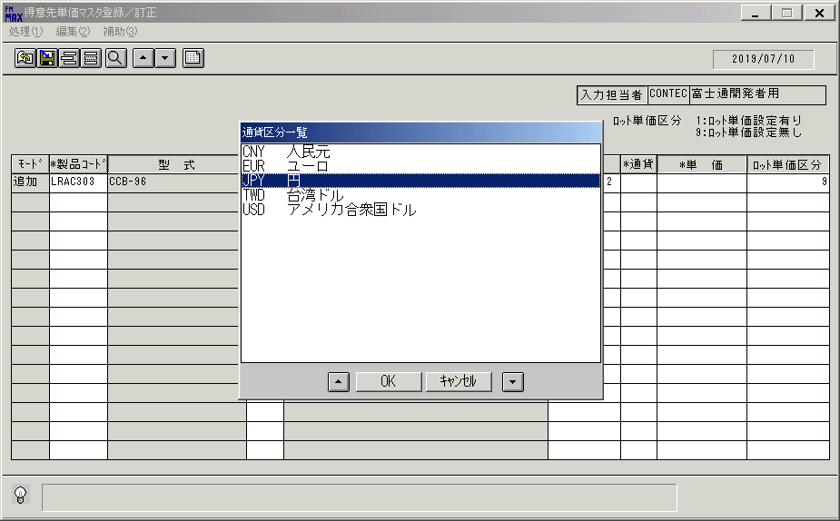
 |  |  | 操作内容 | レコードを選択し、「OK」ボタンを押します。

 |  |  | ２．１．１３． [得意先単価マスタ登録／訂正]ウィンドウ |  |  | 確認日 | 結果
 |  |  | 画面 | 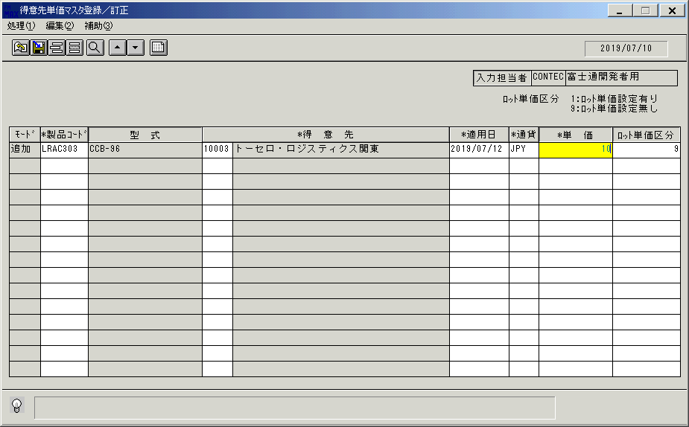
 |  |  | 操作内容 | 「単価」「ロット単位区分」を入力します。

 |  |  | ２．１．１４． [得意先単価マスタ登録／訂正]ウィンドウ |  |  | 確認日 | 結果
 |  |  | 画面 | 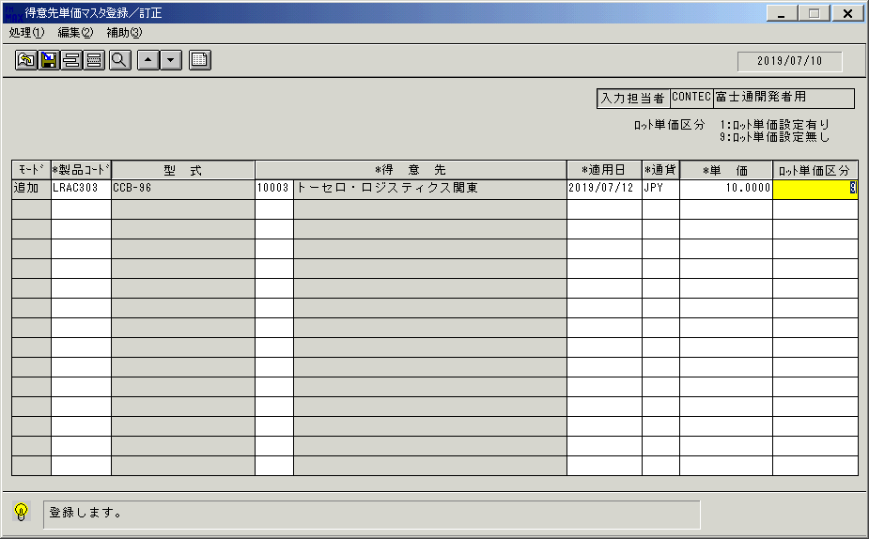
 |  |  | 操作内容 | 更新ボタンを押します。

 |  |  | ２．１．１５． [得意先単価マスタ登録／訂正]ウィンドウ |  |  | 確認日 | 結果
 |  |  | 画面 | 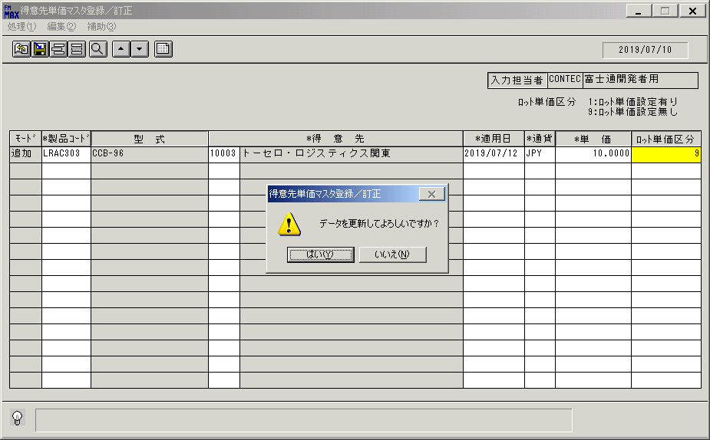
 |  |  | 操作内容 | 「はい」を押します。

 |  |  | ２．１．１６． [得意先単価マスタ登録／訂正]ウィンドウ |  |  | 確認日 | 結果
 |  |  | 画面 | 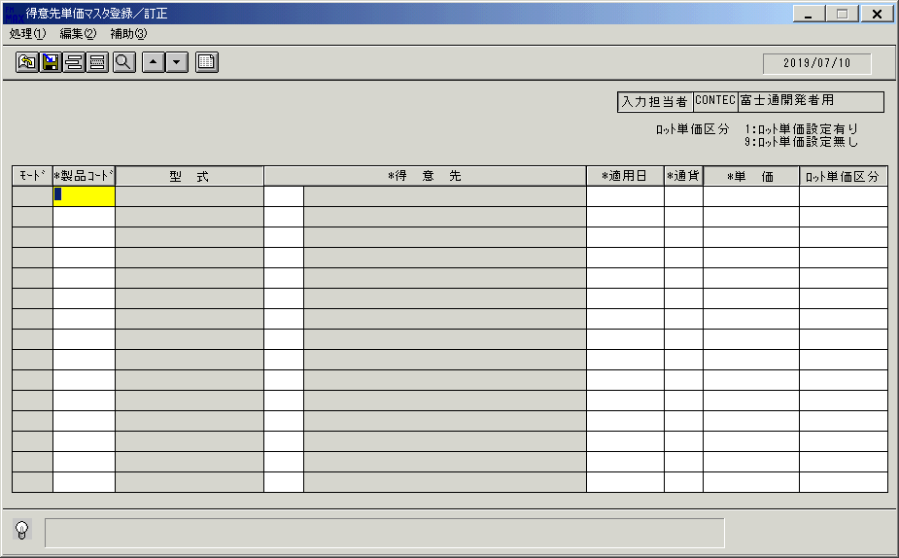
 |  |  | 操作内容 | 「製品コード」を入力します。

 |  |  | ２．１．１７． [得意先単価マスタ登録／訂正]ウィンドウ - [製品一覧]ウィンドウ |  |  | 確認日 | 結果
 |  |  | 画面
 |  |  | 操作内容 | 「開始製品コード」を入力します。

 |  |  | ２．１．１８． [得意先単価マスタ登録／訂正]ウィンドウ - [製品一覧]ウィンドウ |  |  | 確認日 | 結果
 |  |  | 画面
 |  |  | 操作内容 | Enterボタンを押します。

 |  |  | ２．１．１９． [得意先単価マスタ登録／訂正]ウィンドウ - [製品一覧]ウィンドウ |  |  | 確認日 | 結果
 |  |  | 画面
 |  |  | 操作内容 | レコードを選択し、「OK」ボタンを押します。

 |  |  | ２．１．２０． [得意先単価マスタ登録／訂正]ウィンドウ |  |  | 確認日 | 結果
 |  |  | 画面
 |  |  | 操作内容 | 「得意先」をクリックします。

 |  |  | ２．１．２１． [得意先単価マスタ登録／訂正]ウィンドウ - [得意先一覧ウィンドウ]ウィンドウ |  |  | 確認日 | 結果
 |  |  | 画面
 |  |  | 操作内容 | レコードを選択し、「OK」ボタンを押します。

 |  |  | ２．１．２２． [得意先単価マスタ登録／訂正]ウィンドウ - [ｶﾚﾝﾀﾞｰ]ウィンドウ |  |  | 確認日 | 結果
 |  |  | 画面 | 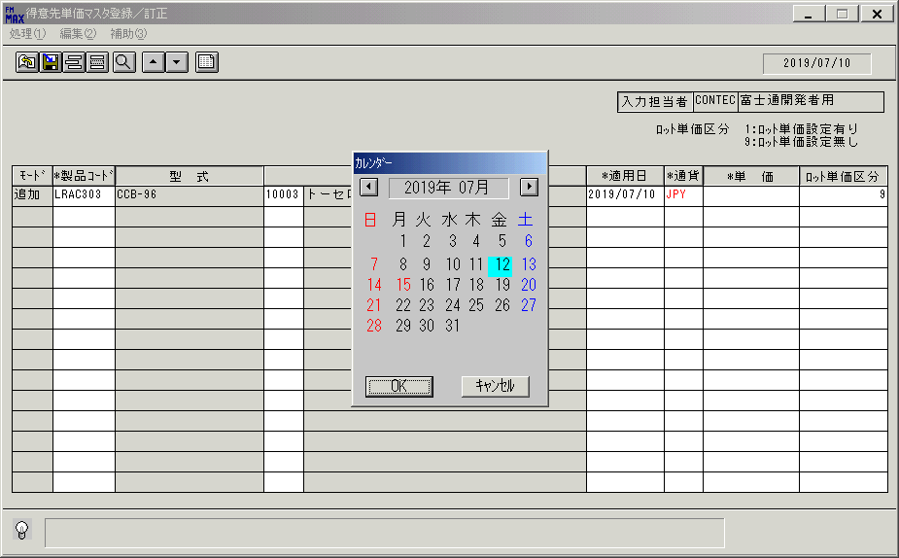
 |  |  | 操作内容 | 適用日をクリックし、「ｶﾚﾝﾀﾞｰ」ウィンドウを表示後、日付を選択して「OK」ボタンを押します。

 |  |  | ２．１．２３． [得意先単価マスタ登録／訂正]ウィンドウ |  |  | 確認日 | 結果
 |  |  | 画面 | 
 |  |  | 操作内容 | 「通貨」をクリックします。

 |  |  | ２．１．２４．[左ダブルクリック] [得意先単価マスタ登録／訂正]ウィンドウ - [通貨区分一覧]ウィンドウ |  |  | 確認日 | 結果
 |  |  | 画面 | 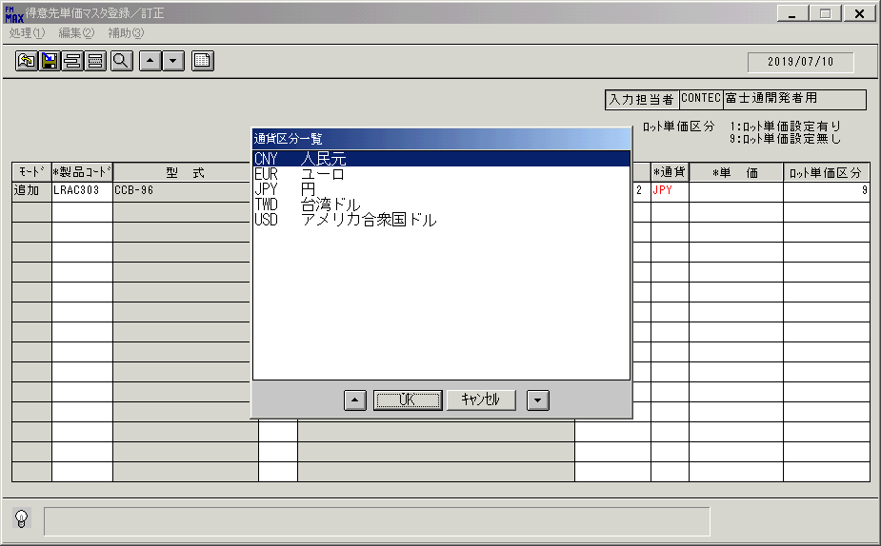
 |  |  | 操作内容 | レコードを選択し、「OK」ボタンを押します。

 |  |  | ２．１．２５． [得意先単価マスタ登録／訂正]ウィンドウ |  |  | 確認日 | 結果
 |  |  | 画面 | 
 |  |  | 操作内容 | 「単価」「ロット」を入力します。

 |  |  | ２．１．２６． [得意先単価マスタ登録／訂正]ウィンドウ |  |  | 確認日 | 結果
 |  |  | 画面 | 
 |  |  | 操作内容 | 更新ボタンを押します。

 |  |  | ２．１．２７． [得意先単価マスタ登録／訂正]ウィンドウ |  |  | 確認日 | 結果
 |  |  | 画面 | 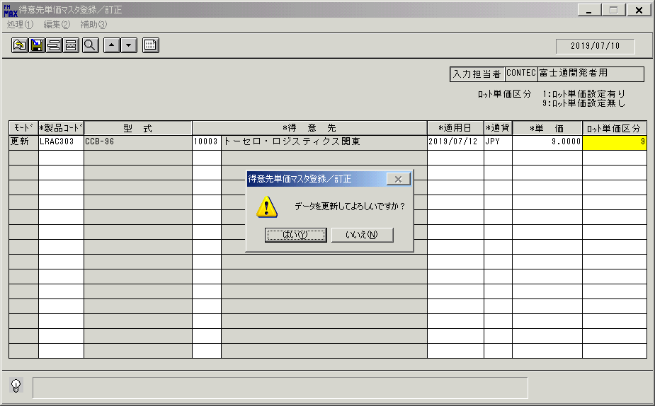
 |  |  | 操作内容 | 「はい」を押します。

 |  |  | ２．１．２８． [得意先単価マスタ登録／訂正]ウィンドウ |  |  | 確認日 | 結果
 |  |  | 画面
 |  |  | 操作内容 | 「製品コード」をクリックします。

 |  |  | ２．１．２９． [得意先単価マスタ登録／訂正]ウィンドウ - [製品一覧]ウィンドウ |  |  | 確認日 | 結果
 |  |  | 画面 | 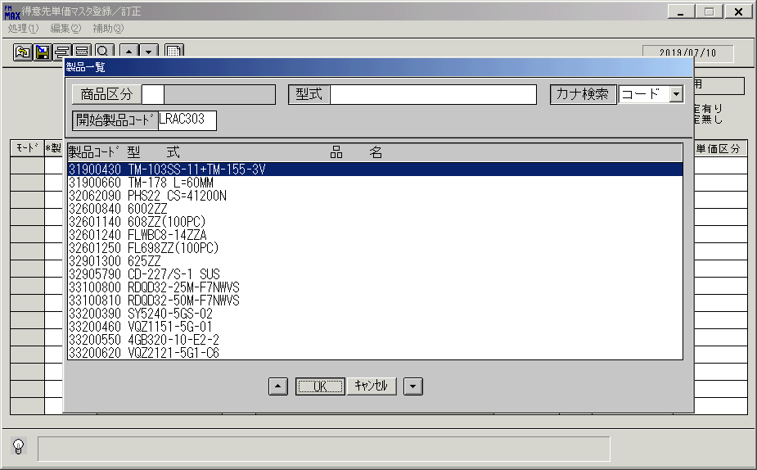
 |  |  | 操作内容 | 開始製品コードを入力します。

 |  |  | ２．１．３０． [製品一覧]ウィンドウ |  |  | 確認日 | 結果
 |  |  | 画面 | 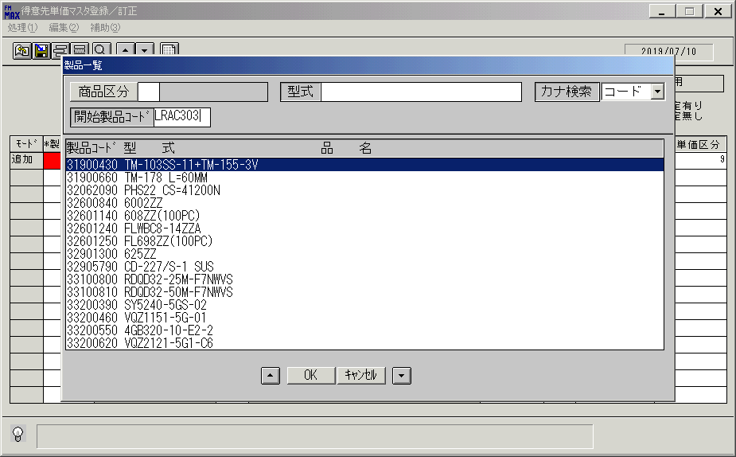
 |  |  | 操作内容 | Enterボタンを押します。

 |  |  | ２．１．３１．[左ダブルクリック] [得意先単価マスタ登録／訂正]ウィンドウ - [製品一覧]ウィンドウ |  |  | 確認日 | 結果
 |  |  | 画面 | 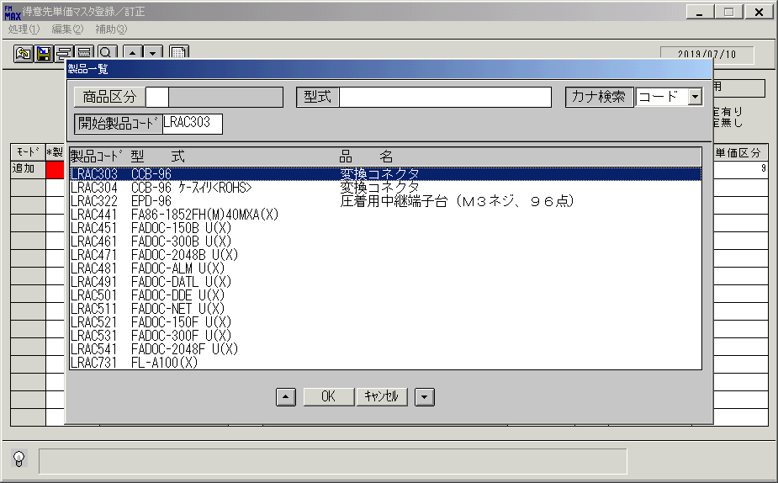
 |  |  | 操作内容 | レコードを選択し、「OK」ボタンを押します。

 |  |  | ２．１．３２． [得意先単価マスタ登録／訂正]ウィンドウ |  |  | 確認日 | 結果
 |  |  | 画面
 |  |  | 操作内容 | 「得意先」をクリックします。

 |  |  | ２．１．３３． [得意先一覧ウィンドウ]ウィンドウ |  |  | 確認日 | 結果
 |  |  | 画面
 |  |  | 操作内容 | レコードを選択し、「OK」ボタンを押します。

 |  |  | ２．１．３４． [得意先単価マスタ登録／訂正]ウィンドウ |  |  | 確認日 | 結果
 |  |  | 画面
 |  |  | 操作内容 | 「適用日」をクリックします。

 |  |  | ２．１．３５． [得意先単価マスタ登録／訂正]ウィンドウ - [ｶﾚﾝﾀﾞｰ]ウィンドウ |  |  | 確認日 | 結果
 |  |  | 画面
 |  |  | 操作内容 | 任意の日付を選択します。

 |  |  | ２．１．３６． [ｶﾚﾝﾀﾞｰ]ウィンドウ |  |  | 確認日 | 結果
 |  |  | 画面
 |  |  | 操作内容 | 「OK」ボタンを押します。

 |  |  | ２．１．３７． [得意先単価マスタ登録／訂正]ウィンドウ - [通貨区分一覧]ウィンドウ |  |  | 確認日 | 結果
 |  |  | 画面 | 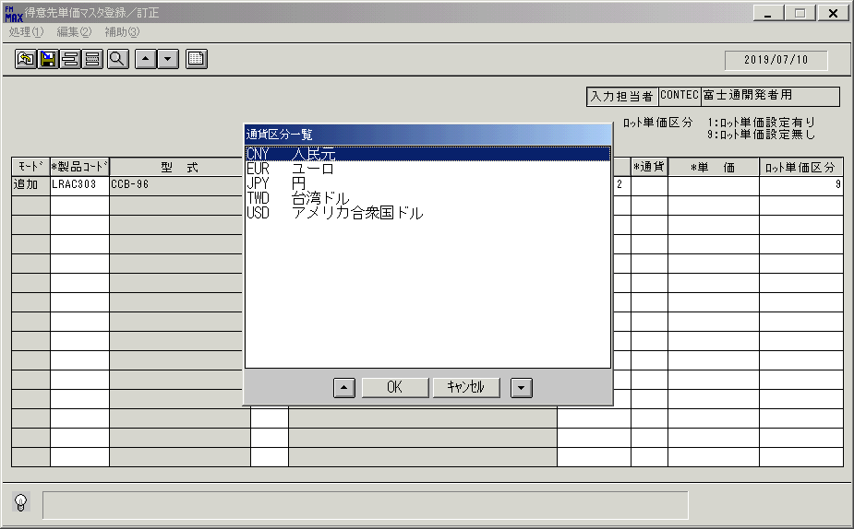
 |  |  | 操作内容 | 「通貨コード」をクリックすると「通貨区分一覧」ウィンドウが表示されます。

 |  |  | ２．１．３８． [通貨区分一覧]ウィンドウ |  |  | 確認日 | 結果
 |  |  | 画面
 |  |  | 操作内容 | レコードを選択し、「OK」ボタンを押します。

 |  |  | ２．１．３９． [得意先単価マスタ登録／訂正]ウィンドウ |  |  | 確認日 | 結果
 |  |  | 画面 | 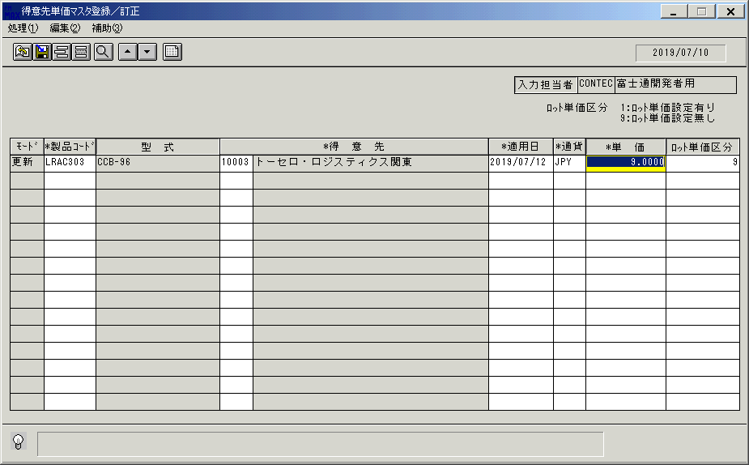
 |  |  | 操作内容 | 「単価」「ロット単価区分」を入力します。

 |  |  | ２．１．４０． [得意先単価マスタ登録／訂正]ウィンドウ |  |  | 確認日 | 結果
 |  |  | 画面 | 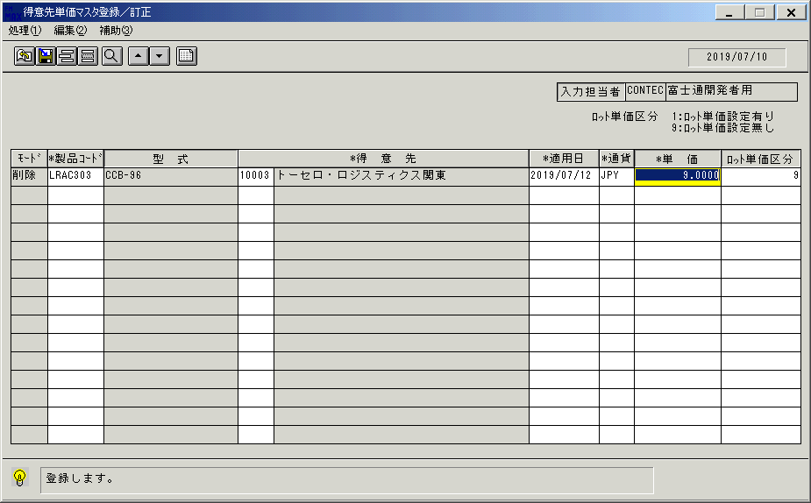
 |  |  | 操作内容 | 更新ボタンを押します。

 |  |  | ２．１．４１．[ドラッグドロップ(左ボタンダウン)] [得意先単価マスタ登録／訂正]ウィンドウ |  |  | 確認日 | 結果
 |  |  | 画面 | 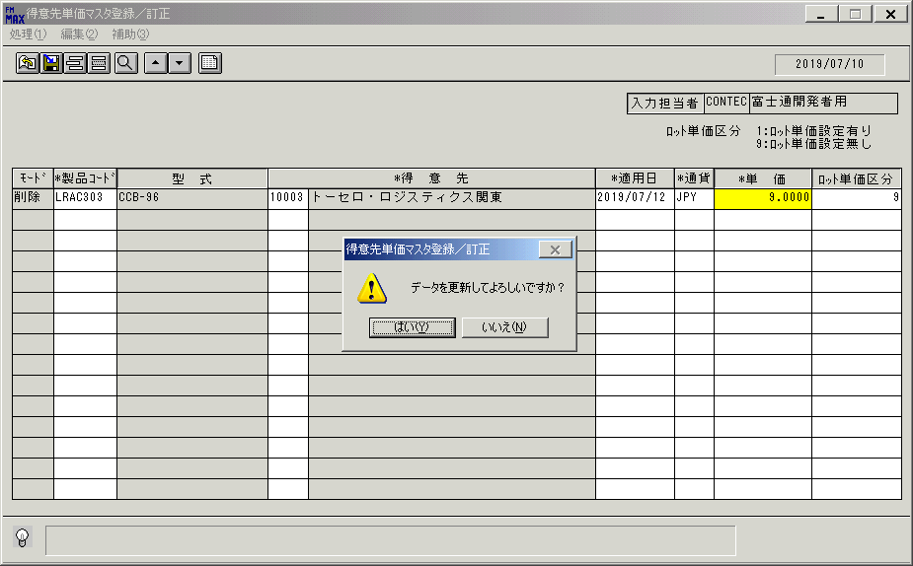
 |  |  | 操作内容 | 「はい」ボタンを押します。

 |  |  | ２．１．４３． [得意先単価マスタ登録／訂正]ウィンドウ |  |  | 確認日 | 結果
 |  |  | 画面 | 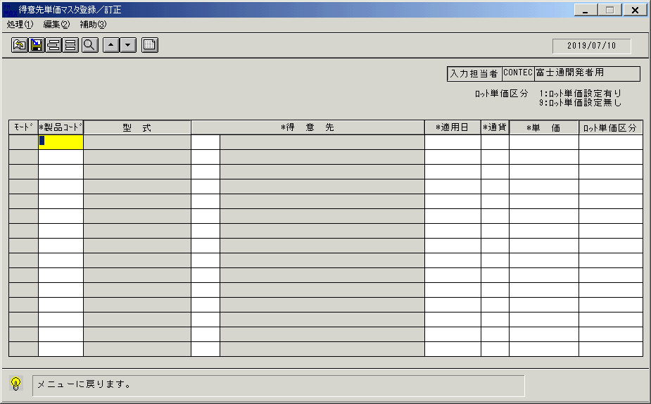
 |  |  | 操作内容 | 終了ボタンを押します。

 |  |  | ２．１．４４． [得意先単価マスタ登録／訂正]ウィンドウ |  |  | 確認日 | 結果
 |  |  | 画面 | 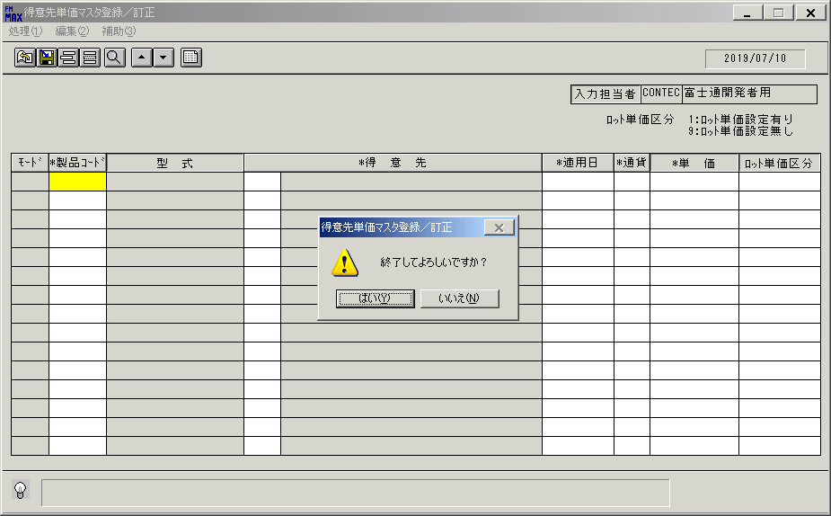
 |  |  | 操作内容 | 「はい」ボタンを押します。

画面（初期）
画面項目説明 |  |  |  | ユーザ名：㈱コンテック殿 |  |  |  |  |  |  | ｼｽﾃﾑ名：新総合情報システム |  |  |  |  | ﾌﾟﾛｾｽID/名：販売システム |  |  | 作成日:２００９年０１月２７日
 |  |  |  |  |  |  |  |  |  |  | ｼﾞｮﾌﾞID/名：TOK／マスタメンテ |  |  |  |  | ﾌﾟﾛｸﾞﾗﾑID/名：TOKMT52/得意先単価マスタ登録／訂正 |  |  | 作成者：ACE)正木

 | 【画面項目説明】 |  | 画面名：得意先単価マスタ登録／訂正 |  |  |  |  |  |  |  |  |  | FormID：TOKMT52 |  | ﾓｰﾄﾞ |  | 初期状態
 |  |  |  |  |  |  |  |  |  |  |  |  |  |  | 権限
 | № | 入出力項目名 |  |  | 入力 |  | 表示 | 属性 | 表示桁 | 入力桁 | レ | データソース |  | 項目名(初期値） |  |  |  | 項目説明
 |  |  |  |  | 必須 | 任意

 | 3 | 入力担当者（コード） |  |  |  |  | ○ | X | 6
 | 4 | 入力担当者（名称） |  |  |  |  | ○ | NX | 20 |  |  | 担当者マスタ |  | 担当者名 |  |  |  | 担当者マスタ．担当者コード＝ログインユーザーID
 | 5 | （モード） |  |  |  |  | ○ | NX | 4
 | 6 | 製品コード |  |  | ○ |  |  | X | 8 | 8
 | 7 | 型式 |  |  |  |  | ○ | NX | 20
 | 8 | 得意先（コード） |  |  | ○ |  |  | X | 5 | 5
 | 9 | 得意先（名称） |  |  |  |  | ○ | NX | 40
 | 10 | 適用日 |  |  | ○ |  |  | 9 | 8 | 8
 | 11 | 通貨 |  |  | ○ |  |  | X | 3 | 3
 | 12 | 単価 |  |  | ○ |  |  | 9 | 14 | 9
 | 13 | ロット単価区分 |  |  | ○ |  |  | 9 | 1 | 1

起動元EXE
システム情報
制御ファイル
データファイル
起動先EXE

画面 (一覧)
画面項目説明 |  |  |  | ユーザ名：㈱コンテック殿 |  |  |  |  |  |  | ｼｽﾃﾑ名：新総合情報システム |  |  |  |  | ﾌﾟﾛｾｽID/名：販売システム |  |  | 作成日:２００９年０１月２７日
 |  |  |  |  |  |  |  |  |  |  | ｼﾞｮﾌﾞID/名：TOK／マスタメンテ |  |  |  |  | ﾌﾟﾛｸﾞﾗﾑID/名：TOKMT52/得意先単価マスタ登録／訂正 |  |  | 作成者：ACE)正木

 | 【画面項目説明】 |  | 画面名：得意先単価マスタ登録／訂正 |  |  |  |  |  |  |  |  |  | FormID：TOKMT52 |  | ﾓｰﾄﾞ |  | 一覧表示時
 |  |  |  |  |  |  |  |  |  |  |  |  |  |  | 権限
 | № | 入出力項目名 |  |  | 入力 |  | 表示 | 属性 | 表示桁 | 入力桁 | レ | データソース |  | 項目名(初期値） |  |  |  | 項目説明
 |  |  |  |  | 必須 | 任意

 | 3 | 入力担当者（コード） |  |  |  |  | ○ | X | 6
 | 4 | 入力担当者（名称） |  |  |  |  | ○ | NX | 20
 | 5 | （モード） |  |  |  |  | ○ | NX | 4 |  |  |  |  |  |  |  |  | 共通仕様書を参照。
 | 6 | 製品コード |  |  | ○ |  |  | X | 8 | 8 |  | 販売単価マスタ |  | 製品コード
 | 7 | 型式 |  |  |  |  | ○ | NX | 20 |  |  | 商品マスタ |  | 型式 |  |  |  | 商品マスタ.製品コード＝販売単価マスタ.製品コード
 | 8 | 得意先（コード） |  |  | ○ |  |  | X | 5 | 5 |  | 販売単価マスタ |  | 得意先コード
 | 9 | 得意先（名称） |  |  |  |  | ○ | NX | 40 |  |  | 得意先マスタ |  | 得意先名略称 |  |  |  | 得意先マスタ.得意先コード＝販売単価マスタ.得意先コード
 | 10 | 適用日 |  |  | ○ |  |  | 9 | 8 | 8 |  | 販売単価マスタ |  | 適用日
 | 11 | 通貨 |  |  | ○ |  |  | X | 3 | 3 |  | 販売単価マスタ |  | 通貨区分
 | 12 | 単価 |  |  | ○ |  |  | 9 | 14 | 9 |  | 販売単価マスタ |  | 単価
 | 13 | ロット単価区分 |  |  | ○ |  |  | 9 | 1 | 1 |  | 販売単価マスタ |  | ロット単価区分

起動元EXE
システム情報
制御ファイル
データファイル
起動先EXE

画面 (項目入力)
画面項目説明 |  |  |  | ユーザ名：㈱コンテック殿 |  |  |  |  |  |  | ｼｽﾃﾑ名：新総合情報システム |  |  |  |  | ﾌﾟﾛｾｽID/名：販売システム |  |  | 作成日:２００９年０１月２７日
 |  |  |  |  |  |  |  |  |  |  | ｼﾞｮﾌﾞID/名：TOK／マスタメンテ |  |  |  |  | ﾌﾟﾛｸﾞﾗﾑID/名：TOKMT52/得意先単価マスタ登録／訂正 |  |  | 作成者：ACE)正木

 | 【画面項目説明】 |  | 画面名：得意先単価マスタ登録／訂正 |  |  |  |  |  |  |  |  |  | FormID：TOKMT52 |  | ﾓｰﾄﾞ |  | 項目入力時
 |  |  |  |  |  |  |  |  |  |  |  |  |  |  | 権限
 | № | 入出力項目名 |  |  | 入力 |  | 表示 | 属性 | 表示桁 | 入力桁 | レ | データソース |  | 項目名(初期値） |  |  |  | 項目説明
 |  |  |  |  | 必須 | 任意

 | 3 | 入力担当者（コード） |  |  |  |  | ○ | X | 6
 | 4 | 入力担当者（名称） |  |  |  |  | ○ | NX | 20
 | 5 | （モード） |  |  |  |  | ○ | NX | 4 |  |  |  |  |  |  |  |  | 共通仕様書を参照。
 | 6 | 製品コード |  |  | ○ |  |  | X | 8 | 8
 | 7 | 型式 |  |  |  |  | ○ | NX | 20 |  |  | 商品マスタ |  | 型式 |  |  |  | 商品マスタ.製品コード＝画面.製品コード
 | 8 | 得意先（コード） |  |  | ○ |  |  | X | 5 | 5
 | 9 | 得意先（名称） |  |  |  |  | ○ | NX | 40 |  |  | 得意先マスタ |  | 得意先名略称 |  |  |  | 得意先マスタ.得意先コード＝画面.得意先コード
 | 10 | 適用日 |  |  | ○ |  |  | 9 | 8 | 8 |  | 運用テーブル |  | 適用日 |  |  |  | 製品コード入力時
 | 11 | 通貨 |  |  | ○ |  |  | X | 3 | 3
 | 12 | 単価 |  |  | ○ |  |  | 9 | 14 | 9
 | 13 | ロット単価区分 |  |  | ○ |  |  | 9 | 1 | 1 |  |  |  | 9：ロット単価設定なし |  |  |  | 製品コード入力時

起動元EXE
システム情報
制御ファイル
データファイル
起動先EXE

